Intro Setup
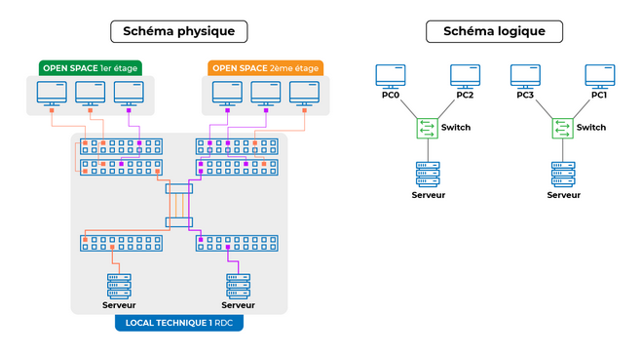
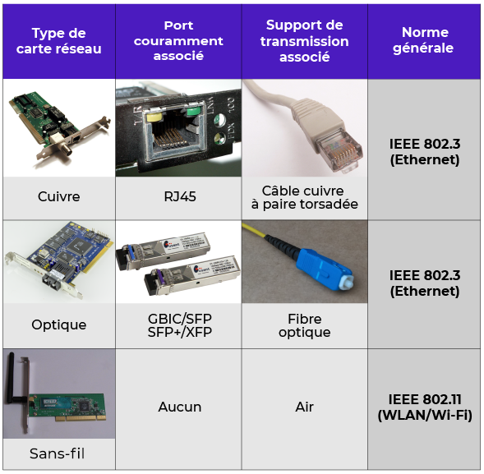
Organisation d'un réseau
Schéma Logique > Comprendre le fonctionnement |  |  |  | windows check interfaces réseaux | ncpa.cpl | WIFI: avantages mobilité mais inconvénients sécurité chiffrement
Schéma Physique > Comprendre le câblage sur le terrain
 |  |  |  |  |  | ipv4 : 32bits | ipv6: 128bits | ipv6: on enleve les premiers zéros de chaque bloc (sauf le dernier si que des zéro)
 |  |  |  |  |  | 8x4 bits | 8x16 bits | si il reste un zéro on enleve

 |  |  |  |  |  | adresse MAC décrit la carte réseau, unique, 6 octets
 |  |  |  |  |  | https://dnschecker.org/mac-lookup.php
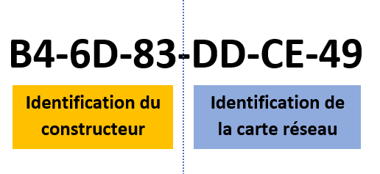

Clic machine > Config > Interface Réseau |  |  | switch: connexion locale plusieurs users
CABLE CROISE: 2 terminaux entre eux, PC <-> PC |  |  | router: connexion réseau à un autre réseau (passerelle)
CABLE DROIT: vers equipement interconnexions |  |  | hub: switch basique, pas de distinction de ports

setup routeur | setup IP et table routage générée auto ensuite
autant de routes ip que de réseaux connectés
régler les passerelles sur equip terminaux |  | gateway: IP du port du routeur

IP DHCP DNS
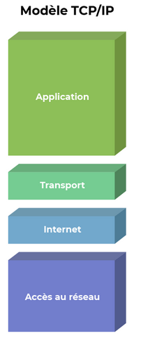
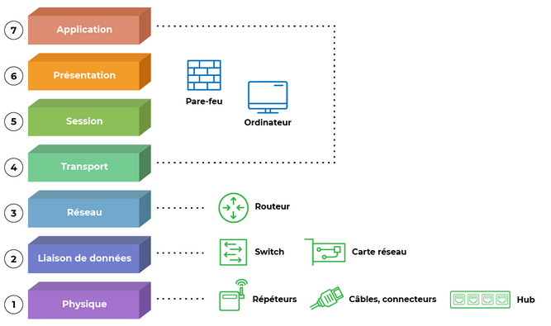
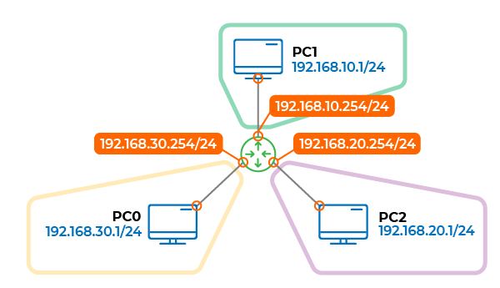
 | EQUIPEMENT L3, NIVEAU 3, couche réseau, peut comprendre les adresses IP

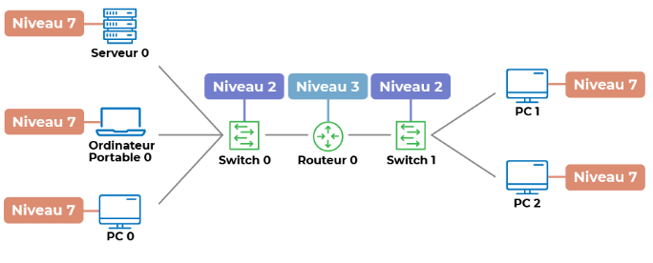
 |  | si serveur DHCP sur le réseau: Auto adressage IP config
 |  | Créer serveur DHCP > Services > DHCP | param default gateway

 |  | actvier le service, spécifier le début de la plage (selon l'IP du serveur lui-même) qu'il a le droit de distribuer

 |  | puis setup equip terminaux en DHCP

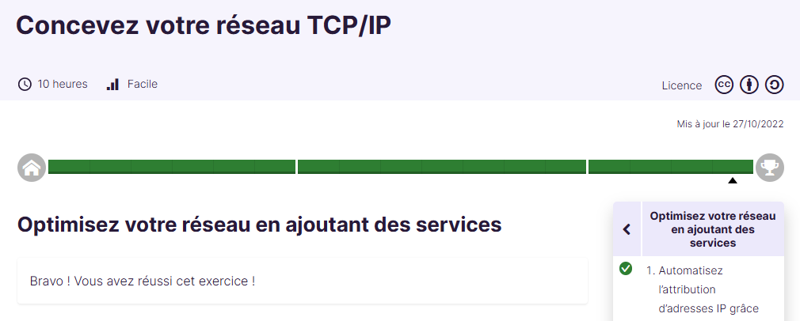

DNS traduction IP <-> nom

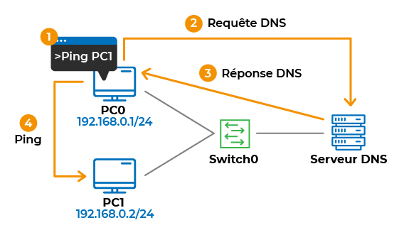
DNS PC0 ping PC1 sans connaitre son IP, mais avec son hostname

